ESTADISTICAS 311
Hospital Dr. Marcelino Vélez Santana
Registro de Atenciones
Oficina de Acceso a la Información
Abril-Junio 2023

Total Atenciones Mensuales de Respuesta 311
Trimestre | Solicitudes | Atenciones
Abril | 0 | 0
Mayo | 0 | 0
Junio | 0 | 0
Consolidado trimestral 3-1-1 - abril-junio 2023
Total | 0 | 0

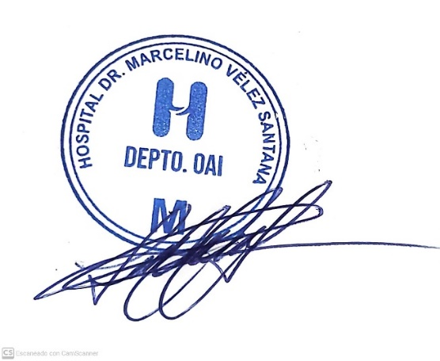

Lic. Lucy Cuevas
Responsable de Acceso a la Información

